Tabelle1
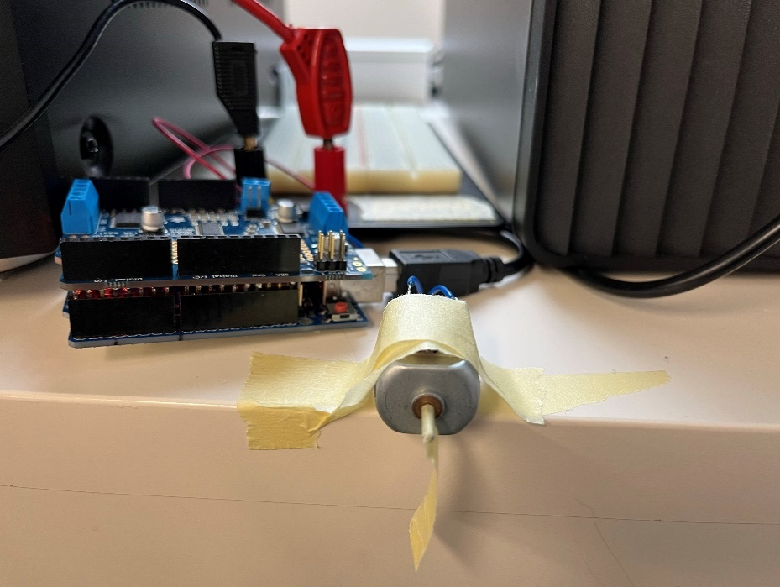
Exp. 1
Cutoff Geschwindigkeit
 | v1 | v2 | v3 |  | total
20
21
22
23 |  |  |  |  |  |  |  | Motorconnectors
24 |  |  |  |  |  |  | Power Input
25

Exp. 2
Duty Cycle

Speisungsspannung |  | 12.17 |  | Spannung bei Power-Input Motorshield

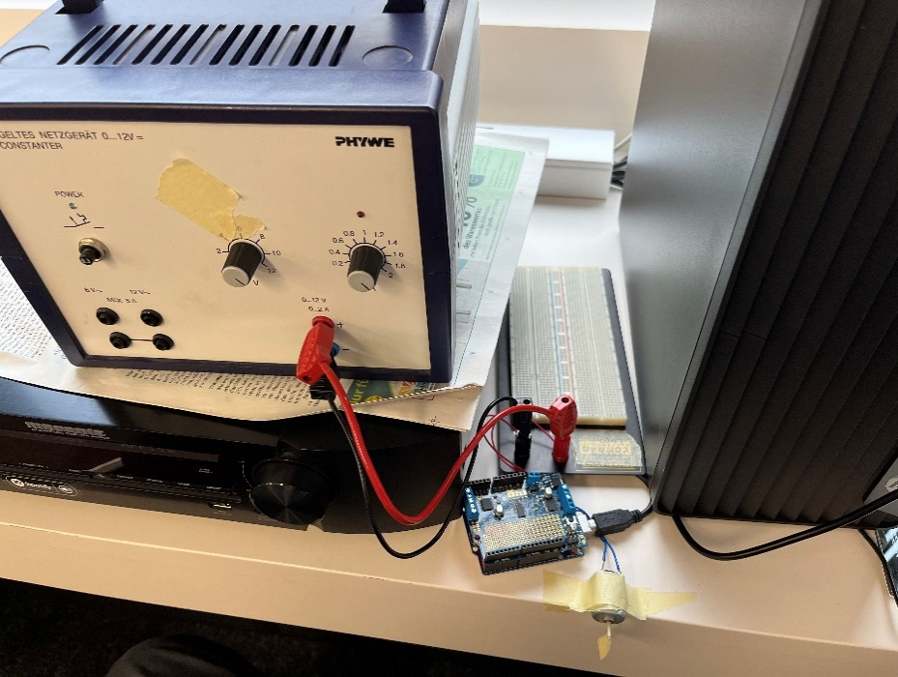
Duty Cycle über Speed
Speed-Wert | Gemessene Spannung | Duty-Cycle |  | Spannung bei connectors zu Motor
0 | 0 | 0
63 | 2.97 | 24.404272802
127 | 5.95 | 48.890714873
191 | 8.98 | 73.788003287
255 | 11.96 | 98.274445357

Exp. 3
Anfahrkurve

Winkelposition über Framenummer
Winkelgeschwindigkeit über Framenummer
24 |  | Frame-N° | Angle (deg) | Angle (rad) | deltas (rad) | omega (rad/frame)
 |  | 0 | 0 | 0 | 0 | 0
 |  | 5 | 0.67 | 0.011693705988 | 0.011693705988 | 0.0023387411977
 |  | 10 | 16.17 | 0.28221974005 | 0.27052603406 | 0.054105206812
 |  | 15 | 80.99 | 1.4135421612 | 1.1313224211 | 0.22626448423
 |  | 20 | 133.14 | 2.3237313661 | 0.91018920492 | 0.18203784098
 |  | 25 | 193.85 | 3.383320755 | 1.0595893889 | 0.21191787778
 |  | 30 | 277.52 | 4.8436377401 | 1.4603169851 | 0.29206339703
 |  | 35 | 360.37 | 6.2896430254 | 1.4460052853 | 0.28920105706
 |  | 40 | 453.25 | 7.9107048347 | 1.6210618093 | 0.32421236185
 |  | 45 | 533.13 | 9.3048738412 | 1.3941690065 | 0.2788338013
 |  | 50 | 627.25 | 10.947577733 | 1.642703892 | 0.3285407784

24

30

30

35

35

Exp. 4
Drehmoment

